상품제안서
옵타움 숙면 필로우미스트&LED드림캐처(워터문향) | 상품코드: S41634

 |  |  |  |  |  |  | 02-713-8555 | www.synergygift.co.kr
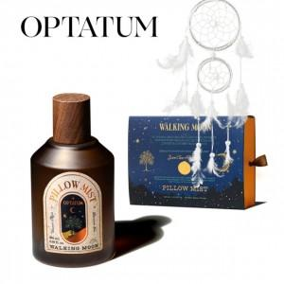

【상세/제작정보】 | <p style="text-align: left;" align="left"><span style="font-size: 14pt;">※ 기본수량 미만 발주 진행시 별도 문의 바랍니다.</span></p><p style="text-align: left;" align="left"><span style="font-size: 14pt;">※ 운임비 별도 발생 됩니다.</span></p>

【인쇄/포장옵션】 | 스티커 / 전통문양지

【공급단가】 | 수량 | 30~ | 100~ | 300~ | 500~ | 1,000~
*VAT별도 | 단가 | 22,900원 | 21,500원 | 20,600원 | 20,200원 | 19,800원

【상품 URL】 | https://www.synergygift.co.kr:443/src/goods_detail.php?gdno=41634

